bug_report
ID | Summary | Description | Steps to reproduce | Severity | Priority | Reproducibility | Symptom | Workaround | Attachment | Status
B1 | Account.SignIn.Enter password: Еmail display error Can't setup currency | Actual result: If the length of the address in the "email" field is more than 45 characters, it is incorrectly displayed on the form. Expected result: All fields "Country", "Currency" should always be available for selection. | 1. Go to https://aliexpress.ru/ , use login as email 2. Enter an email string with more than 45 valid characters. 3. Press button "Continue" | Trivial | Low | Always | Display error | EQ: PC OS: Windows 10 Pro v. 21H2 Web: Google Chrome v. 108.0.5359.125 (64 bit) | 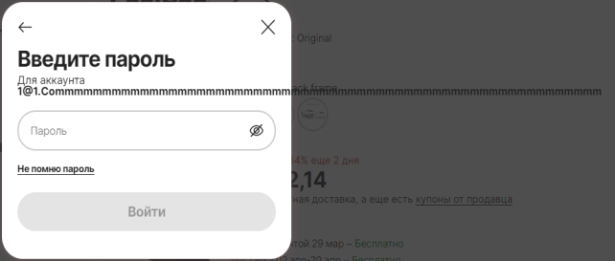 | new
B2 | Profile.Regional settings: Can't setup currency | Actual result: When you set the field "Country" = "Belarus" and select the field "Currency" = "Belarusian ruble" and then set the field "Country" = "Russia", the field "Currency" is blocked. Expected result: If the length of the address in the "email" field is more than 45 characters, the address should be correctly displayed within the boundaries of the web form. | 1. Go to https://aliexpress.ru/ , use login and password 2. Go to "Profile" 3. Go to "Regional settings" 4. Set up fields "Country" = 'Belarus" , "Currency"="Belarusian rubl" 5. Set up field "Country" = 'Russian federation" | Major | High | Always | Incorrect operation | EQ: PC OS: Windows 10 Pro v. 21H2 Web: Google Chrome v. 108.0.5359.125 (64 bit) | 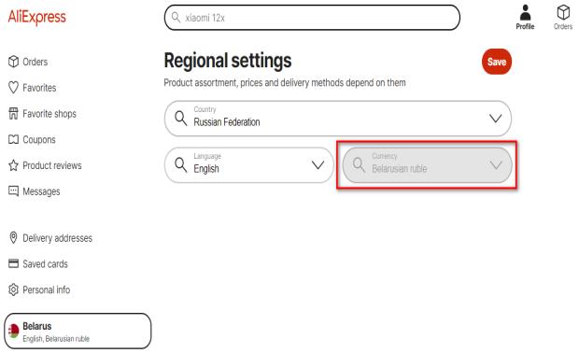 | new
B3 | Product card: The currency of the product cost does not match the currency from the regional settings. | Actual result: The currency of the product cost does not match the currency from the regional settings. Expected result: The currency of the product cost must match the currency from the regional settings. | 1. Go to https://aliexpress.ru/ , use login and password 2. Go to "Profile" 3. Go to "Regional settings" 4. Set up fields "Country" = 'Belarus" , "Currency"="Belarusian rubl" 5. Go to page https://aliexpress.ru/item/1005004865987220.html?sku_id=12000030805201171&spm=a2g2w.productlist.search_results.0.367f3375SDSgoo | Major | Medium | Always | Calculation errors | EQ: PC OS: Windows 10 Pro v. 21H2 Web: Google Chrome v. 108.0.5359.125 (64 bit) | 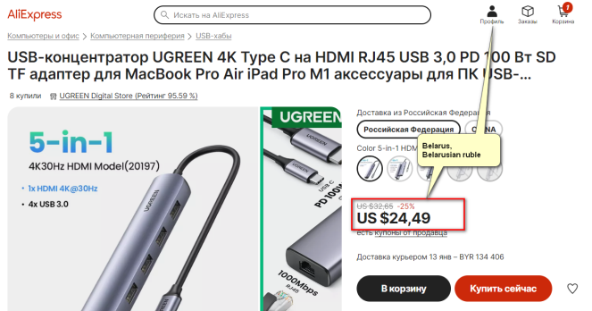 | new
B4 | Product card: An error in the calculation of shipping costs. | Actual result: An error in the calculation of shipping costs. The shipping cost is too high in comparison with the Russian ruble. Expected result: Shipping costs must be correctly calculated according to cross-currency rates. | 1. Go to https://aliexpress.ru/ , use login and password 2. Go to "Profile" 3. Go to "Regional settings" 4. Set up fields "Country" = 'Belarus" , "Currency"="Belarusian rubl" 5. Go to page https://aliexpress.ru/item/1005004865987220.html?sku_id=12000030805201171&spm=a2g2w.productlist.search_results.0.367f3375SDSgoo | Major | Medium | Always | Calculation errors | EQ: PC OS: Windows 10 Pro v. 21H2 Web: Google Chrome v. 108.0.5359.125 (64 bit) | 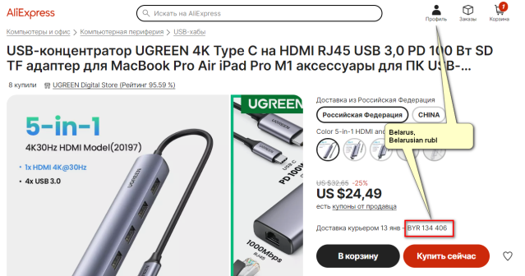 | new
B5 | Cart: Errors in the calculation of the approximate order amount. | Actual result: Errors in the calculation of the approximate amount of the order. Expected result: Approximate amount of the order must be correctly calculated according to cross-currency rates. | 1. Go to https://aliexpress.ru/ , use login and password 2. Go to "Profile" 3. Go to "Regional settings" 4. Set up fields "Country" = 'Belarus" , "Currency"="Belarusian rubl" 5. Go to page https://shoppingcart.aliexpress.ru/shopcart/shopcartDetail.htm?spm=a2g2w.detail.0.0.b3b23a05AgXNqm&_ga=2.73921618.1192567054.1672345601-122548885.1671827450&_gac=1.258583416.1671986644.CjwKCAiAhqCdBhB0EiwAH8M_GkSmo5blInh2Ybk82-_HVspPxaQ3LY2JjIydzsfxM1inIqHdKOhw5RoCLbgQAvD_BwE | Major | Medium | Always | Calculation errors | EQ: PC OS: Windows 10 Pro v. 21H2 Web: Google Chrome v. 108.0.5359.125 (64 bit) | 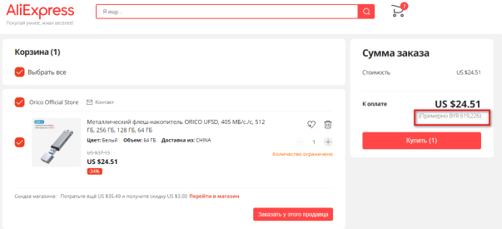 | new

Jira_bug_report
